Summary
Category | Count
Passed | 152
Failed | 0
Skipped | 0
Total | 152
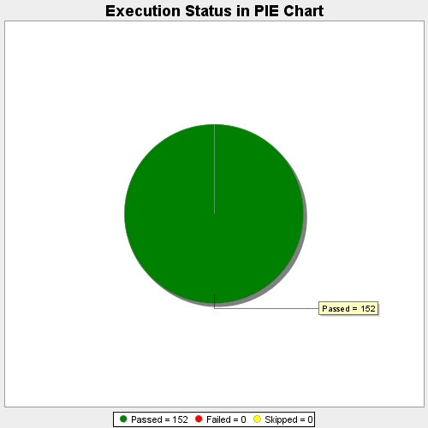
Start Time | 2021-03-04T12:32:53 IST
End Time | 2021-03-04T12:36:13 IST
Duration | 199485 ms

